E3_SlabCLTE831mm
 | Scheda stratigrafica componente edilizio

 |  | Calcoli e verifiche eseguite secondo
 |  | UNI EN ISO 6946 - UNI EN ISO 13788 e UNI EN ISO 13786
 | Principali risultati dei Calcoli
 | Slab_CLT_E_831mm |  | Nome |  |  |  | Trasmittanza - U = | 0.18617738983 | W/(m²K)
 |  |  |  |  |  |  | Massa Superficiale D.Lgs. 311/06 - Ms = | 300.70366 | kg/m²
 |  |  |  |  |  |  | Permeanza - P= | 2.0866088746E-12 | kg/(m²sPa)
 |  | Condizioni al contorno utilizzate per i calcoli secondo UNI EN ISO 6946 e UNI 10349

T interna |  | T prg esterna |  | Rsi = | 0.17 | m²K/W |  | Q.s.l.m. = | Value
20 |  | 3 |  | Rse = | 0 | m²K/W |  | Zona Climatica = | Value
Temperature esterne medie Mensili secondo UNI 10349
Gen | Feb | Mar | Apr | Mag | Giu | Lug | Ago | Set | Ott | Nov | Dic
Value | Value | Value | Value | Value | Value | Value | Value | Value | Value | Value | Value

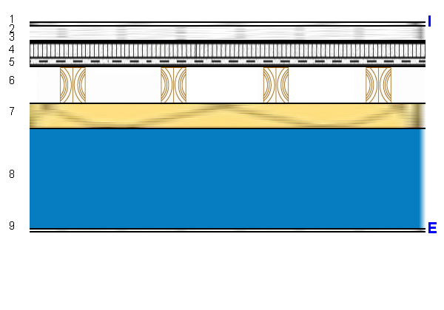 |  |  |  |  |  | U = |  | 0.18617738983 |  | W/(m²K)

 |  |  |  |  |  | Ms = |  | 300.70366 |  | kg/m²

 |  |  |  |  |  | P = |  | 2.09E-12 |  | kg/(m²sPa)

 |  |  |  |  |  | Yie = |  | 0.0069965923021 |  | W/(m²K)

Stratigrafia
Descrizione |  | Nome |  |  |  | S [m] | λ [W/(mK)] | µ | Ms [kg/m²] | C' [W/(m²K)] | D [m²/s]
Generico |  | Pavimento Marmo - Calcare di Orosei |  |  |  | 0.016 | 1.5 | 30 | 43.2 | 93.75 | 6.6374618346E-07
Generico |  | Massetto in c.l.s. - portaimpianti |  |  |  | 0.059 | 1.4 | 50 | 118 | 23.728813559 | 6.4814814815E-07
Strato Resiliente |  | Gomma-Isolgomma upgrei 8 |  |  |  | 0.008 | 0.047 | 10000 | 2.8 | 5.875 | 9.5918367347E-08
Strato Omogeneo |  | Massetto allegerito con cemento e granulato di polistirene espanso Politerm Blu ready mix |  |  |  | 0.097 | 0.103 | 20.9 | 43.65 | 1.0618556701 | 1.6349206349E-07
Generico |  | Tessuto in polipropilene PP SOLITEX MENTO 1000 |  |  |  | 0.001 | 0.17 | 125 | 0.275 | 170 | 6.1818181818E-07
Sistema Costruttivo |  | X-lam Slab 145mm |  |  |  | 0.145 | 0.13 | 40 | 71.2965 | 0.89655172414 | 1.6524303437E-07
Isolante Parete |  | Panello in fibra di legno PAVATHERM |  |  |  | 0.1 | 0.038 | 40 | 11 | 0.38 | 1.645021645E-07
Generico |  | Aria intercapedine flusso discendente 400 mm |  |  |  | 0.392 | 1.71892 | 1 | 0.48216 | 4.385 | 0.0013864046974
Generico |  | Lastre FIBRAN gyps NEXT BORAD |  |  |  | 0.0125 | 0.225 | 6 | 10 | 18 | 2.8125E-07

Temperature |  |  |  |  |  |  | Glaser

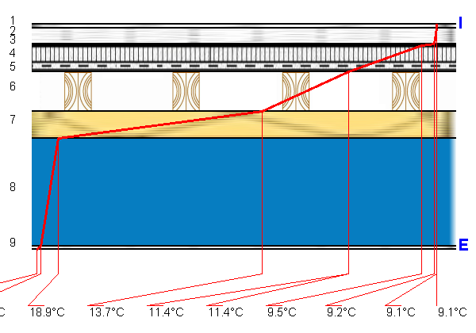 |  |  |  |  |  |  | 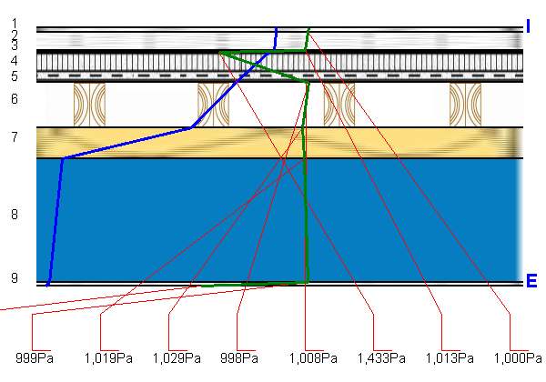

A3_SlabCLTE831mm
 | Scheda stratigrafica componente edilizio

 | Slab_CLT_E_831mm

 |  | Calcoli e verifiche eseguite secondo
UNI EN 12354 - UNI EN ISO 10140 - UNI TR 11175 - UNI EN ISO 6946 -UNI EN ISO 13786
Principali risultati dei Calcoli energetici
 |  |  |  |  |  |  | Trasmittanza - U = | 0.19 W/m²K
 |  |  |  |  |  |  | Massa Superficiale D.Lgs. 311/06 - Ms = | 301 kg/m²
 |  |  |  |  |  |  | Permeanza - P= | 0
 |  |  |  |  |  |  | Trasmittanza periodica - Yie = | 0.01 W/m²K
Condizioni al contorno utilizzate per i calcoli secondo UNI EN ISO 6946 e UNI 10349
 |  |  |  | Rsi = | 0.17 m²K/W |  |  | Q.s.l.m. = | 20.00 m
 |  |  |  | Rse = | 0.00 m²K/W |  |  | Zona Climatica = | C
Principali risultati dei Calcoli acustici
 |  |  |  |  |  | Rw |  | 49.6 dB
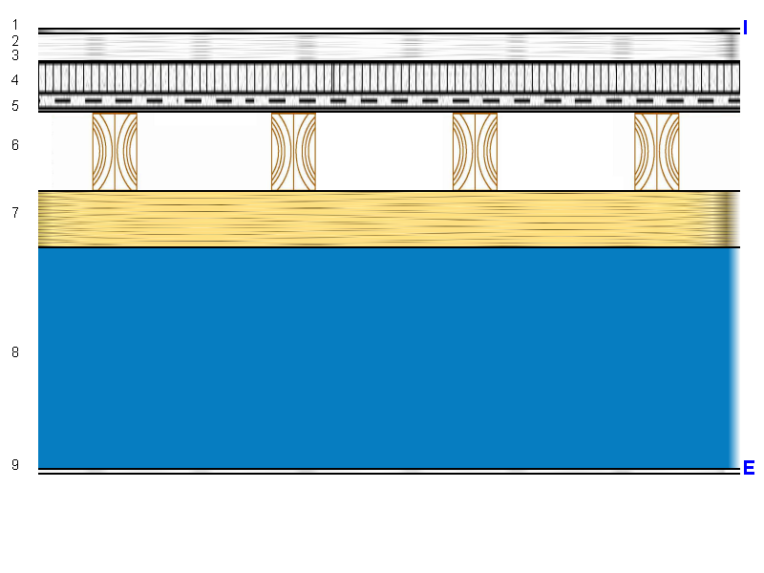

 |  |  |  |  |  | Massa Frontale |  | 301 kg/m²

 |  |  |  |  |  | ΔRw |  | 1.0 dB

 |  |  |  |  |  | Ln,eq,w |  | 89.2 dB

 |  |  |  |  |  | ΔLnw |  | 0.0 dB

Stratigrafia
n. strato | Tipologia strato |  | Nome - descrizione strato |  |  |  |  | S [cm] | s' [MN/m³] | Mf [kg/m²] | λ [W/mK]

1 | Generico |  | Pavimento Marmo - Calcare di Orosei |  |  |  |  | 1.6 | 0.0 | 43.2 | 1.500
2 | Generico |  | Massetto in c.l.s. - portaimpianti |  |  |  |  | 5.9 | 0.0 | 118.0 | 1.400
3 | Strato Resiliente |  | Gomma-Isolgomma upgrei 8 |  |  |  |  | 0.8 | 0.0 | 2.8 | 0.047
4 | Strato Omogeneo |  | Massetto allegerito con cemento e granulato di polistirene espanso Politerm Blu ready mix |  |  |  |  | 9.7 | 0.0 | 43.7 | 0.103
5 | Generico |  | Tessuto in polipropilene PP SOLITEX MENTO 1000 |  |  |  |  | 0.1 | 0.0 | 0.3 | 0.170
6 | Sistema Costruttivo |  | X-lam Slab 145mm |  |  |  |  | 14.5 | 0.0 | 71.3 | 0.130
7 | Isolante Parete |  | Panello in fibra di legno PAVATHERM |  |  |  |  | 10.0 | 0.0 | 11.0 | 0.038
8 | Generico |  | Aria intercapedine flusso discendente 400 mm |  |  |  |  | 39.2 | 0.0 | 0.5 | 1.719
9 | Generico |  | Lastre FIBRAN gyps NEXT BORAD |  |  |  |  | 1.3 | 0.0 | 10.0 | 0.225

 |  |  |  |  | Spessore |  |  | 83.1 | cm

